Bulletin dinscription
 |  | Championnat Yaouank Eau-Vive organisé par le club de Quimperlé les 29 et 30 juin Plage de Kerfany – Moëlan sur mer |  |  |  |  | 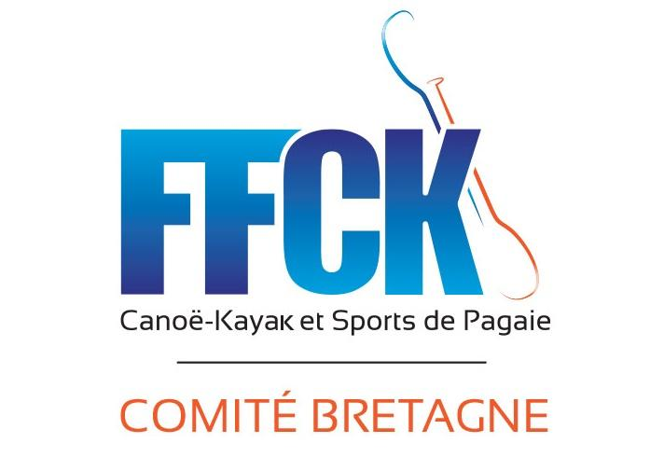

Nom du club
N° FFCK :
ORGANISATION
Responsables | R1 Yaouank club présent le jour des courses | Nom :
 |  | Tél :
 |  | Adresse mail :
Aide à l’organisation | parents ou éducateurs qui pourront donner un coup de main sur l’organisation ex : aide débarquement, chrono… | Prénom/ nom
 |  | Prénom/ nom
 |  | Prénom/ nom
Matériel en commun | Pouvez-vous apporter des Stand Up Paddle? | Nombre de Stand Up Paddle

INSCRIPTIONS
A renvoyer par mail avant le 22 juin uniquement par mail et à cette adresse : guillaume.boivin@free.fr
Merci de ne pas laisser de ligne vide entre les inscriptions. Si vous envoyez une liste modificative,
 | N° Licence FFCK | Nom compétiteur | Prénom compétiteur | Sexe | Catégorie | Année de naissance | Catégorie Open = débutant pagaie blanche/jaune embarcation libre et niveau de parcours adapté. Catégorie Compétition = confirmé pagaie jaune vers verte.

Exemple 1 | 999000 | Dupont | Yves | Homme | Benjamin | 2010 | COMPETITION
Exemple 2 | 666000 | Durand | Marie | Femme | Minime | 2008 | OPEN
1
2
3
4
5
6
7
8
9
10
11
12
13
14
15
16
17
18
19
20
21
22
23
24
25
26

Transmettre vos inscriptions à guillaume.boivin@free.fr : au plus tard pour le 22/06/2024

